〔記入例〕現況届
 | 扶養認定 現況届

■申請前に必ずお読み下さい
●別シートにあります『扶養条件について』をご確認いただき、該当する場合のみ申請ください。
●被扶養者認定の公平を期すため、扶養の実態について事実に基づき正しく、具体的にご記入下さい。
●18歳以上の方が対象です。認定対象者1人につき1部ご提出ください。
【学生で"収入無し"の場合のみ、健保WFの新規届に学生証(写)を添付し、現況届の提出は不要】
●該当するすべての項目についてご記入、□欄にチェックをお願いします。(必要な添付書類以外に申請内容によりその他証明書類を提出いただく場合があります）

 |  |  |  |  |  |  |  |  |  |  |  |  |  |  |  |  |  |  |  |  |  | 申請日： | 西暦 | 2024 |  | 年 | 12 | 月 | 1 | 日
【1】 被保険者の状況
 | 被保険者証 記号・番号 |  |  |  |  |  |  |  | 被保険者 氏名
 | 記号 | 10 |  | 番号 | 1 | 1 | 2 | 2 | 健保 ◆◆ |  |  |  |  |  |  |  |  |  | ㊞ | ※ご自身でワークフローに添付する場合は押印不要
 | 年収 |  | 650 |  |  |  |  |  | 万円（※総支給額） |  |  |  |  | その他の収入 |  |  |  | 種別（ |  | 不動産収入 |  |  |  |  | ）・ | 250 |  |  | 万円
 | 住宅 |  |  |  |  |  |  |  |  |  |  |  |  |  |  |  |  |  |  |  | （ |  |  |  |  |  |  |  |  | ）

【2】 認定対象者の状況
 | 扶養認定対象者 氏名 |  |  |  |  |  |  |  | 続柄 |  | 年齢 |  | 同居･別居 |  |  | 被保険者が扶養しなければならない理由（詳しく）
 | 健保 ○○ |  |  |  |  |  |  |  | 実父 |  | 58 |  | 別居 |  |  | 就業先を退職したため
 | 住宅 |  |  |  |  |  |  |  |  |  |  |  |  |  |  |  |  |  |  | （ |  |  |  |  |  |  |  |  |  | ）
 | 扶養要件における生活費の支援割合

 | ＜別居している場合＞ |  |  |  |  | ※同居している場合は、記入不要（被保険者の単身赴任、学生の下宿等は同居扱い）
 | 別居している理由 |  |  |  | ●●●●●●のため |  |  |  |  |  |  |  |  |  |  |  |  |  |  |  |  |  |  | 添付書類
 | 申請する被扶養者への生活費援助 |  |  |  |  |  |  | 毎月 | 150,000 |  |  | 円 | 他 | 50,000 |  |  | 円 | 年間合計 |  | 1,850,000 |  |  | 円 | 振込票等の仕送りの実態が証明 できるもの(写)
 | 仕送り方法 |  |  |  |  |  |  |  |  |  |  |  |  |  |  | （ |  |  |  |  |  |  | ）
 | 振込票(写)等を添付できない場合、その理由 |  |  |  |  |  |  |  |  | （ |  |  |  |  |  |  |  |  |  |  |  |  | ）
 | ⚠ | 振込票等の証明書類の提出が必須です（現金手渡しは認められません）
 | ⚠ | 被扶養者の収入(年金、パート、退職金の分割受領等)の合計額より、被保険者の仕送り額が上回っている必要があります（＝「扶養実態」があると判断）
 | ⚠ | 不正な申請が発生した場合は遡って資格を削除し、かかった医療費等を返還いただく事があります

 | 認定対象者の収入の有無 |  |  |  |  |  |  | ( |  | ・ |  |  | ） |  |  | ※給与収入欄は、離職後収入が無い場合、記入不要
 | 種別 |  |  |  | 名称・内容 等 |  |  |  |  |  |  |  |  |  |  |  | 収入額 |  |  |  |  |  | 添付書類
 | 給与等の収入 |  |  |  | パート・アルバイト(学生アルバイト含む) ※今後の年間収入の確認 |  |  |  |  |  |  |  |  |  |  |  | 月額 |  | 20,000 |  |  | 円 | 下記①・②の2点を提出ください。 ①直近の給与明細 3ヶ月分(写) ②直近の源泉徴収票(写)
 |  |  |  |  |  |  |  |  |  |  |  |  |  |  |  |  | 年額 |  | 300,000 |  |  | 円
 |  |  |  |  | 退職金の分割受給 |  |  |  |  |  |  |  |  |  |  |  | 年額 |  |  |  |  | 円
 | 農業所得 |  |  |  | 業務内容 |  | （ |  |  |  |  | ） |  |  |  |  | 年額 |  |  |  |  | 円 | 下記①・②の2点を提出ください。 ①直近3年分の確定申告書(写) ②収支内訳書(写) ※収益状況を把握するため
 | 営業所得 |  |  |  | 営業内容 |  | （ |  |  |  |  | ） |  |  |  |  | 年額 |  |  |  |  | 円
 | その他所得 |  |  |  | 内容 | （ | 株式 |  |  |  |  | ） |  |  |  |  | 年額 |  | 70,000 |  |  | 円

 | 認定対象者の年金受給の有無 |  |  |  |  |  |  |  | ( |  | ・ |  |  | ） |  | ※年金収入欄は、収入が無い場合、記入不要
 | 種類・名称 |  |  |  |  |  |  |  |  |  |  |  |  |  |  |  | ( |  |  |  |  | ) | 年間収入 |  |  | 合計 |  |  |  | 円
 | 添付書類 |  |  | 直近の「年金振込通知書」(写)、または直近の「年金額改定通知書」(写)

【3】 被保険者の家族構成 （配偶者を扶養に入れる場合は記入不要）
 | ⚠ | 続柄は、被保険者からみた関係をご記入ください。
 | ⚠ | 18歳以上の子供を扶養する場合は、必ず配偶者の情報を記入ください。
 | ⚠ | 配偶者、子供以外を扶養に入れる場合は、「扶養条件について」シートの”被扶養者の範囲”にあります、①・②に該当する方をすべて記入ください。
 | 氏名 |  |  |  |  | 続柄 |  | 年齢 |  | 月収 |  |  |  | 同居･ 別居 |  |  |  | 援助・仕送りの有無 |  |  |  |  |  |  |  | 現住所（市区町村）
 | 健保 ×× |  |  |  |  | 配偶者 |  | 50 |  | 95,000 |  |  | 円 |  |  |  |  |  |  | 0 |  |  | 円/月
 | 健保 ◇◇ |  |  |  |  | 長女 |  | 20 |  | 0 |  |  | 円 |  |  |  |  |  |  | 70,000 |  |  | 円/月 |  |  | 東京都〇×区▲△
該当者がいない場合は氏名欄に「なし」と入力
 |  |  |  |  |  |  |  |  |  |  |  |  | 円 |  |  |  |  |  |  |  |  |  | 円/月
 |  |  |  |  |  |  |  |  |  |  |  |  | 円 |  |  |  |  |  |  |  |  |  | 円/月
 |  |  |  |  |  |  |  |  |  |  |  |  | 円 |  |  |  |  |  |  |  |  |  | 円/月

退職日から申請日まで20日以内かどうか確認ください
【4】 申請までの状況確認
 | 現在、
 |  |  |  |  |  |  |  |  |  |  | 直近の退職日から20日以上経過している場合は扶養認定できません。
 |  |  |  |  |  |  |  |  |  |  | 『国民健康保険』へ加入手続き後、改めて申請ください。（『国民健康保険』は遡って加入手続き可）

漏れがないよう入力ください
 | 📝添付書類：加入していた健康保険組合の「資格喪失証明書」（国民健康保険の場合は不要）
 | 勤務会社名（自営業名）
 | 所在地： |  |  |  |  |  |  |  |  |  |  |  |  |  |  |  |  |  |  | TEL：
 | 退職(廃業)年月日： |  |  |  | 西暦 |  |  |  | 年 |  |  | 月 |  |  | 日 | 勤務（就業）期間： |  |  |  |  |  | 年 |  |  | ヶ月
 | 退職理由： |  |  |  |  |  |  |  |  |  |  |  | （ |  |  |  |  |  |  |  |  |  |  |  |  |  |  |  |  | ）
 | 現在加入、または 加入していた 医療保険制度名 |  |  |  |  |  |  |  |  | （組合名： |  |  |  |  |  |  |  |  | ） ・
 |  |  |  |  |  |  |  |  | （組合名： |  |  |  |  |  |  |  |  |  | ） ・
 | ① 上記保険の記号・番号 |  |  |  |  | （記号： |  | 67890 |  |  | ・ 番号： |  | 12345 |  |  |  | ／被保険者名： |  |  |  | 健保 ○○ |  |  |  | ・続柄： |  | 本人 |  | ）
 | ② 上記保険は「任意継続保険」でしたか？
 | ③ 傷病手当金を受給・受給予定がある |  |  |  |  |  |  |  |  |  |  |  |  |  |  |  |  | 「はい」の場合は金額を記入 |  |  |  |  |  |  |  |  |  | 円/月
 | ④ 出産手当金を受給・受給予定がある |  |  |  |  |  |  |  |  |  |  |  |  |  |  |  |  | 「はい」の場合は金額を記入 |  |  |  |  |  |  |  |  |  | 円/月
 | ⑤ 労災保険の休業補償給付を受給・受給予定がある |  |  |  |  |  |  |  |  |  |  |  |  |  |  |  |  | 「はい」の場合は金額を記入 |  |  |  |  |  |  |  |  |  | 円/月
 | ⑥ 出産予定がある |  |  |  |  |  |  |  |  |  |  |  |  |  |  | 「はい」の場合は出産予定日を記入 |  |  |  |  |  |  |  |  |  | 年 |  | 月 |  | 日

【5】 認定対象者の雇用保険(失業給付)申請の状況
 | 雇用保険の失業給付の有無（ |  |  |  |  |  |  |  |  |  |  |  |  | ）

 |  | これから受給申請（受給意志あり） |  |  |  |  |  |  |  |  |  |  |  |  |  |  |  |  |  | 失業給付 受給無しの理由について
 |  |  | 申請(予定)日 |  |  |  |  |  | 年 |  | 月 |  | 日 |  |  |  |  |  |  | （その他の場合、必ず理由を記入ください）
 |  | 受給開始後、「雇用保険受給者証」全ページ(写)をご提出ください。 |  |  |  |  |  |  |  |  |  |  |  |  |  |  |  |  |  |  | 1. 雇用保険未加入
 |  | 申請中（待機・給付制限中を含む） |  |  |  |  |  |  |  |  |  |  |  |  |  |  |  |  |  |  | 2. 加入期間の不足
 |  |  | 申請日 |  |  |  |  |  | 年 |  | 月 |  | 日 |  |  |  |  |  |  |  | 3. 就労の意志がない
 |  |  | 給付制限期間終了 |  |  |  |  |  | 年 |  | 月 |  | 日 |  |  |  |  |  |  |  | 4. その他（ |  |  |  |  |  |  |  |  | ）
 |  | 📝添付書類： 「雇用保険受給資格者証」全ページ(写)
 |  | 受給中／受給終了
 |  |  | 受給終了日 |  |  |  |  |  | 年 |  | 月 |  | 日
 |  |  | ※「雇用保険受給者証」に記載の受給額が”日額3,612円以上”の場合、扶養認定できません。『国民健康保険』への加入手続きをお願いします。
 |  | 📝添付書類： 「雇用保険受給資格者証」の受給期間、支給金額の記載があるページ(写)
 |  | 受給延長中／延長申請予定
 |  |  | 受給延長理由
 |  |  | 受給延長期間 |  |  |  |  |  | 年 |  | 月 |  | 日 | ～ |  |  | 年 |  | 月 |  | 日
 |  | 📝添付書類： 「受給期間延長通知書」の(写)

【6】 誓約事項（必ず以下を確認、チェックしてください）
 | 上記の通り、届出内容に相違ありません。
 | 記載内容に誤りがあった場合は、被扶養者の資格が取り消されることを了承し、請求された医療費の返還に応じること、及び被扶養者の認定後、
 | 収入等が生じ、認定基準に該当しなくなった場合は、その時点で速やかに被扶養者の削除手続きを行うことを誓約します。
 |  |  |  | 現況届の記入内容を確認し、上記内容を承知しました。
必ず確認の上、☑を入れてください

現況届✽経験者採用
 | 扶養認定 現況届

■申請前に必ずお読み下さい
●別シートにあります『扶養条件について』をご確認いただき、該当する場合のみ申請ください。
●被扶養者認定の公平を期すため、扶養の実態について事実に基づき正しく、具体的にご記入下さい。
●18歳以上の方が対象です。認定対象者1人につき1部ご提出ください。
【学生で"収入無し"の場合のみ、健保WFの新規届に学生証(写)を添付し、現況届の提出は不要】
●該当するすべての項目についてご記入、□欄にチェックをお願いします。(必要な添付書類以外に申請内容によりその他証明書類を提出いただく場合があります）

 |  |  |  |  |  |  |  |  |  |  |  |  |  |  |  |  |  |  |  |  | 申請日： | 西暦 |  |  | 年 |  | 月 |  | 日
【1】 被保険者の状況
 | 被保険者証 記号・番号 |  |  |  |  |  |  |  | 被保険者 氏名
 | 記号 |  |  | 番号 |  |  |  |  |  |  |  |  |  |  |  |  |  | ㊞ | ※ご自身でワークフローに添付する場合は押印不要
 | 年収 |  |  |  |  |  |  |  | 万円（※総支給額） |  |  |  |  | その他の収入 |  |  | 種別（ |  |  |  |  |  |  | ）・ |  |  |  | 万円
 | 住宅 |  |  |  |  |  |  |  |  |  |  |  |  |  |  |  |  |  |  | （ |  |  |  |  |  |  |  |  | ）

【2】 認定対象者の状況
 | 扶養認定対象者 氏名 |  |  |  |  |  |  |  | 続柄 |  | 年齢 |  | 同居･別居 |  | 被保険者が扶養しなければならない理由（詳しく）

 | 住宅 |  |  |  |  |  |  |  |  |  |  |  |  |  |  |  |  |  | （ |  |  |  |  |  |  |  |  |  | ）
 | 扶養要件における生活費の支援割合

 | ＜別居している場合＞ |  |  |  |  | ※同居している場合は、記入不要（被保険者の単身赴任、学生の下宿等は同居扱い）
 | 別居している理由 |  |  |  |  |  |  |  |  |  |  |  |  |  |  |  |  |  |  |  |  |  | 添付書類
 | 申請する被扶養者への生活費援助 |  |  |  |  |  |  | 毎月 |  |  |  | 円 | 他 |  |  | 円 | 年間合計 |  |  |  |  | 円 | 振込票等の仕送りの実態が証明 できるもの(写)
 | 仕送り方法 |  |  |  |  |  |  |  |  |  |  |  |  |  | （ |  |  |  |  |  |  | ）
 | 振込票(写)等を添付できない場合、その理由 |  |  |  |  |  |  |  |  | （ |  |  |  |  |  |  |  |  |  |  |  | ）
 | ⚠ | 振込票等の証明書類の提出が必須です（現金手渡しは認められません）
 | ⚠ | 被扶養者の収入(年金、パート、退職金の分割受領等)の合計額より、被保険者の仕送り額が上回っている必要があります（＝「扶養実態」があると判断）
 | ⚠ | 不正な申請が発生した場合は遡って資格を削除し、かかった医療費等を返還いただく事があります

 | 認定対象者の収入の有無 |  |  |  |  |  |  | ( |  | ・ |  |  | ） |  | ※給与収入欄は、離職後収入が無い場合、記入不要
 | 種別 |  |  |  | 名称・内容 等 |  |  |  |  |  |  |  |  |  |  | 収入額 |  |  |  |  |  | 添付書類
 | 給与等の収入 |  |  |  | パート・アルバイト(学生アルバイト含む) ※今後の年間収入の確認 |  |  |  |  |  |  |  |  |  |  | 月額 |  |  |  |  | 円 | 下記①・②の2点を提出ください。 ①直近の給与明細 3ヶ月分(写) ②直近の源泉徴収票(写)
 |  |  |  |  |  |  |  |  |  |  |  |  |  |  |  | 年額 |  |  |  |  | 円
 |  |  |  |  | 退職金の分割受給 |  |  |  |  |  |  |  |  |  |  | 年額 |  |  |  |  | 円
 | 農業所得 |  |  |  | 業務内容 |  | （ |  |  |  |  | ） |  |  |  | 年額 |  |  |  |  | 円 | 下記①・②の2点を提出ください。 ①直近3年分の確定申告書(写) ②収支内訳書(写) ※収益状況を把握するため
 | 営業所得 |  |  |  | 営業内容 |  | （ |  |  |  |  | ） |  |  |  | 年額 |  |  |  |  | 円
 | その他所得 |  |  |  | 内容 | （ |  |  |  |  |  | ） |  |  |  | 年額 |  |  |  |  | 円

 | 認定対象者の年金受給の有無 |  |  |  |  |  |  |  | ( |  | ・ |  |  | ） | ※年金収入欄は、収入が無い場合、記入不要
 | 種類・名称 |  |  |  |  |  |  |  |  |  |  |  |  |  |  | ( |  |  |  |  | ) | 年間収入 |  |  | 合計 |  |  |  | 円
 | 添付書類 |  |  | 直近の「年金振込通知書」(写)、または直近の「年金額改定通知書」(写)

【3】 被保険者の家族構成 （配偶者を扶養に入れる場合は記入不要）
 | ⚠ | 続柄は、被保険者からみた関係をご記入ください。
 | ⚠ | 18歳以上の子供を扶養する場合は、必ず配偶者の情報を記入ください。
 | ⚠ | 配偶者、子供以外を扶養に入れる場合は、「扶養条件について」シートの”被扶養者の範囲”にあります、①・②に該当する方をすべて記入ください。
 | 氏名 |  |  |  |  | 続柄 |  | 年齢 |  | 月収 |  |  |  | 同居･ 別居 |  |  | 援助・仕送りの有無 |  |  |  |  |  |  |  | 現住所（市区町村）
 |  |  |  |  |  |  |  |  |  |  |  |  | 円 |  |  |  |  |  |  |  |  | 円/月
 |  |  |  |  |  |  |  |  |  |  |  |  | 円 |  |  |  |  |  |  |  |  | 円/月
 |  |  |  |  |  |  |  |  |  |  |  |  | 円 |  |  |  |  |  |  |  |  | 円/月
 |  |  |  |  |  |  |  |  |  |  |  |  | 円 |  |  |  |  |  |  |  |  | 円/月
 |  |  |  |  |  |  |  |  |  |  |  |  | 円 |  |  |  |  |  |  |  |  | 円/月

【4】 認定対象者の申請時の状況確認
 | ⚠ | 入社日前日時点で、被保険者に扶養されていた場合のみ、ご記入ください。

 | 📝添付書類：加入していた健康保険組合の「資格喪失証明書」（国民健康保険の場合は不要）
 | ① | 入社日前日まで加入していた医療保険制度名
 |  |  | 健康保険・協会けんぽ・共済組合 |  |  |  |  |  |  | （組合名： |  |  |  |  |  |  |  |  |  | ） |  |  | 国民健康保険
漏れがないよう入力ください
 |  |  | その他 |  | （ |  |  |  |  |  |  |  | ）

 | ② | 上記保険の記号・番号、被保険者名
 |  | 記号： |  |  |  |  | ・ 番号： |  |  |  |  |  | 被保険者 氏名（ |  |  |  |  |  |  | ） | 認定対象者からみた続柄 |  |  |  |  | （ |  |  | ）

 | ③ | 上記保険は「任意継続保険」でしたか？
 | ④ | 傷病手当金を受給・受給予定がある |  |  |  |  |  |  |  |  |  |  |  |  |  |  | 「はい」の場合は金額を記入 |  |  |  |  |  |  |  |  |  |  | 円/月
 | ⑤ | 労災保険の休業補償給付を受給・受給予定がある |  |  |  |  |  |  |  |  |  |  |  |  |  |  | 「はい」の場合は金額を記入 |  |  |  |  |  |  |  |  |  |  | 円/月
 | ⑥ | 出産手当金を受給・受給予定がある |  |  |  |  |  |  |  |  |  |  |  |  |  |  | 「はい」の場合は金額を記入 |  |  |  |  |  |  |  |  |  |  | 円/月
 | ⑦ | 出産予定がある |  |  |  |  |  |  |  |  |  |  |  |  | 「はい」の場合は出産予定日を記入 |  |  |  |  |  |  |  |  |  | 年 |  | 月 |  | 日

【5】 認定対象者の雇用保険(失業給付)申請の状況
 | 雇用保険の失業給付の有無（ |  |  |  |  |  |  |  |  |  |  |  |  | ）

 |  | これから受給申請（受給意志あり） |  |  |  |  |  |  |  |  |  |  |  |  |  |  |  |  | 失業給付 受給無しの理由について
 |  |  | 申請(予定)日 |  |  |  |  |  | 年 |  | 月 |  | 日 |  |  |  |  |  | （その他の場合、必ず理由を記入ください）
 |  | 受給開始後、「雇用保険受給者証」全ページ(写)をご提出ください。 |  |  |  |  |  |  |  |  |  |  |  |  |  |  |  |  |  | 1. 雇用保険未加入
 |  | 申請中（待機・給付制限中を含む） |  |  |  |  |  |  |  |  |  |  |  |  |  |  |  |  |  | 2. 加入期間の不足
 |  |  | 申請日 |  |  |  |  |  | 年 |  | 月 |  | 日 |  |  |  |  |  |  | 3. 就労の意志がない
 |  |  | 給付制限期間終了 |  |  |  |  |  | 年 |  | 月 |  | 日 |  |  |  |  |  |  | 4. その他（ |  |  |  |  |  |  |  |  | ）
 |  | 📝添付書類： 「雇用保険受給資格者証」全ページ(写)
 |  | 受給中／受給終了
 |  |  | 受給終了日 |  |  |  |  |  | 年 |  | 月 |  | 日
 |  |  | ※「雇用保険受給者証」に記載の受給額が”日額3,612円以上”の場合、扶養認定できません。『国民健康保険』への加入手続きをお願いします。
 |  | 📝添付書類： 「雇用保険受給資格者証」の受給期間、支給金額の記載があるページ(写)
 |  | 受給延長中／延長申請予定
 |  |  | 受給延長理由
 |  |  | 受給延長期間 |  |  |  |  |  | 年 |  | 月 |  | 日 | ～ |  | 年 |  | 月 |  | 日
 |  | 📝添付書類： 「受給期間延長通知書」の(写)

【6】 誓約事項（必ず以下を確認、チェックしてください）
 | 上記の通り、届出内容に相違ありません。
 | 記載内容に誤りがあった場合は、被扶養者の資格が取り消されることを了承し、請求された医療費の返還に応じること、及び被扶養者の認定後、
 | 収入等が生じ、認定基準に該当しなくなった場合は、その時点で速やかに被扶養者の削除手続きを行うことを誓約します。
 |  |  |  | 現況届の記入内容を確認し、上記内容を承知しました。

〔記入例〕現況届✽経験者採用
 | 扶養認定 現況届

■申請前に必ずお読み下さい
●別シートにあります『扶養条件について』をご確認いただき、該当する場合のみ申請ください。
●被扶養者認定の公平を期すため、扶養の実態について事実に基づき正しく、具体的にご記入下さい。
●18歳以上の方が対象です。認定対象者1人につき1部ご提出ください。
【学生で"収入無し"の場合のみ、健保WFの新規届に学生証(写)を添付し、現況届の提出は不要】
●該当するすべての項目についてご記入、□欄にチェックをお願いします。(必要な添付書類以外に申請内容によりその他証明書類を提出いただく場合があります）

 |  |  |  |  |  |  |  |  |  |  |  |  |  |  |  |  |  |  |  |  | 申請日： | 西暦 | 2024 |  | 年 | 12 | 月 | 1 | 日
【1】 被保険者の状況
 | 被保険者証 記号・番号 |  |  |  |  |  |  |  | 被保険者 氏名
 | 記号 | 10 |  | 番号 | 1 | 1 | 2 | 2 | 健保 ◆◆ |  |  |  |  |  |  |  |  | ㊞ | ※ご自身でワークフローに添付する場合は押印不要
 | 年収 |  | 650 |  |  |  |  |  | 万円（※総支給額） |  |  |  |  | その他の収入 |  |  | 種別（ |  | 不動産収入 |  |  |  |  | ）・ | 250 |  |  | 万円
 | 住宅 |  |  |  |  |  |  |  |  |  |  |  |  |  |  |  |  |  |  | （ |  |  |  |  |  |  |  |  | ）

【2】 認定対象者の状況
 | 扶養認定対象者 氏名 |  |  |  |  |  |  |  | 続柄 |  | 年齢 |  | 同居･別居 |  | 被保険者が扶養しなければならない理由（詳しく）
 | 健保 ○○ |  |  |  |  |  |  |  | 配偶者 |  | 35 |  | 同居
 | 住宅 |  |  |  |  |  |  |  |  |  |  |  |  |  |  |  |  |  | （ |  |  |  |  |  |  |  |  |  | ）
 | 扶養要件における生活費の支援割合

 | ＜別居している場合＞ |  |  |  |  | ※同居している場合は、記入不要（被保険者の単身赴任、学生の下宿等は同居扱い）
 | 別居している理由 |  |  |  | ●●●●●●のため |  |  |  |  |  |  |  |  |  |  |  |  |  |  |  |  |  | 添付書類
 | 申請する被扶養者への生活費援助 |  |  |  |  |  |  | 毎月 | 150,000 |  |  | 円 | 他 | 50,000 |  | 円 | 年間合計 |  | 1,850,000 |  |  | 円 | 振込票等の仕送りの実態が証明 できるもの(写)
 | 仕送り方法 |  |  |  |  |  |  |  |  |  |  |  |  |  | （ |  |  |  |  |  |  | ）
 | 振込票(写)等を添付できない場合、その理由 |  |  |  |  |  |  |  |  | （ |  |  |  |  |  |  |  |  |  |  |  | ）
 | ⚠ | 振込票等の証明書類の提出が必須です（現金手渡しは認められません）
 | ⚠ | 被扶養者の収入(年金、パート、退職金の分割受領等)の合計額より、被保険者の仕送り額が上回っている必要があります（＝「扶養実態」があると判断）
 | ⚠ | 不正な申請が発生した場合は遡って資格を削除し、かかった医療費等を返還いただく事があります

 | 認定対象者の収入の有無 |  |  |  |  |  |  | ( |  | ・ |  |  | ） |  | ※給与収入欄は、離職後収入が無い場合、記入不要
 | 種別 |  |  |  | 名称・内容 等 |  |  |  |  |  |  |  |  |  |  | 収入額 |  |  |  |  |  | 添付書類
 | 給与等の収入 |  |  |  | パート・アルバイト(学生アルバイト含む) ※今後の年間収入の確認 |  |  |  |  |  |  |  |  |  |  | 月額 |  | 20,000 |  |  | 円 | 下記①・②の2点を提出ください。 ①直近の給与明細 3ヶ月分(写) ②直近の源泉徴収票(写)
 |  |  |  |  |  |  |  |  |  |  |  |  |  |  |  | 年額 |  | 300,000 |  |  | 円
 |  |  |  |  | 退職金の分割受給 |  |  |  |  |  |  |  |  |  |  | 年額 |  |  |  |  | 円
 | 農業所得 |  |  |  | 業務内容 |  | （ |  |  |  |  | ） |  |  |  | 年額 |  |  |  |  | 円 | 下記①・②の2点を提出ください。 ①直近3年分の確定申告書(写) ②収支内訳書(写) ※収益状況を把握するため
 | 営業所得 |  |  |  | 営業内容 |  | （ |  |  |  |  | ） |  |  |  | 年額 |  |  |  |  | 円
 | その他所得 |  |  |  | 内容 | （ | 株式 |  |  |  |  | ） |  |  |  | 年額 |  | 70,000 |  |  | 円

 | 認定対象者の年金受給の有無 |  |  |  |  |  |  |  | ( |  | ・ |  |  | ） | ※年金収入欄は、収入が無い場合、記入不要
 | 種類・名称 |  |  |  |  |  |  |  |  |  |  |  |  |  |  | ( |  |  |  |  | ) | 年間収入 |  |  | 合計 |  |  |  | 円
 | 添付書類 |  |  | 直近の「年金振込通知書」(写)、または直近の「年金額改定通知書」(写)

【3】 被保険者の家族構成 （配偶者を扶養に入れる場合は記入不要）
 | ⚠ | 続柄は、被保険者からみた関係をご記入ください。
 | ⚠ | 18歳以上の子供を扶養する場合は、必ず配偶者の情報を記入ください。
 | ⚠ | 配偶者、子供以外を扶養に入れる場合は、「扶養条件について」シートの”被扶養者の範囲”にあります、①・②に該当する方をすべて記入ください。
 | 氏名 |  |  |  |  | 続柄 |  | 年齢 |  | 月収 |  |  |  | 同居･ 別居 |  |  | 援助・仕送りの有無 |  |  |  |  |  |  |  | 現住所（市区町村）
 | 健保 ×× |  |  |  |  | 配偶者 |  | 50 |  | 95,000 |  |  | 円 |  |  |  |  |  | 0 |  |  | 円/月
 | 健保 ◇◇ |  |  |  |  | 長女 |  | 20 |  | 0 |  |  | 円 |  |  |  |  |  | 70,000 |  |  | 円/月 |  |  | 東京都〇×区▲△
該当者がいない場合は氏名欄に「なし」と記入
 |  |  |  |  |  |  |  |  |  |  |  |  | 円 |  |  |  |  |  |  |  |  | 円/月
 |  |  |  |  |  |  |  |  |  |  |  |  | 円 |  |  |  |  |  |  |  |  | 円/月
 |  |  |  |  |  |  |  |  |  |  |  |  | 円 |  |  |  |  |  |  |  |  | 円/月

【4】 認定対象者の申請時の状況確認
 | ⚠ | 入社日前日時点で、被保険者に扶養されていた場合のみ、ご記入ください。

 | 📝添付書類：加入していた健康保険組合の「資格喪失証明書」（国民健康保険の場合は不要）
 | ① | 入社日前日まで加入していた医療保険制度名
 |  |  | 健康保険・協会けんぽ・共済組合 |  |  |  |  |  |  | （組合名： |  |  | ✽✽✽健康保険組合 |  |  |  |  |  |  | ） |  |  | 国民健康保険
漏れがないよう入力ください
 |  |  | その他 |  | （ |  |  |  |  |  |  |  | ）

 | ② | 上記保険の記号・番号、被保険者名
 |  | 記号： |  | 67890 |  |  | ・ 番号： |  | 12345 |  |  |  | 被保険者 氏名（ |  |  | 健保 ○○ |  |  |  | ） | 認定対象者からみた続柄 |  |  |  |  | （ | 配偶者 |  | ）

 | ③ | 上記保険は「任意継続保険」でしたか？
 | ④ | 傷病手当金を受給・受給予定がある |  |  |  |  |  |  |  |  |  |  |  |  |  |  | 「はい」の場合は金額を記入 |  |  |  |  |  |  |  |  |  |  | 円/月
 | ⑤ | 労災保険の休業補償給付を受給・受給予定がある |  |  |  |  |  |  |  |  |  |  |  |  |  |  | 「はい」の場合は金額を記入 |  |  |  |  |  |  |  |  |  |  | 円/月
 | ⑥ | 出産手当金を受給・受給予定がある |  |  |  |  |  |  |  |  |  |  |  |  |  |  | 「はい」の場合は金額を記入 |  |  |  |  |  |  |  |  |  |  | 円/月
 | ⑦ | 出産予定がある |  |  |  |  |  |  |  |  |  |  |  |  | 「はい」の場合は出産予定日を記入 |  |  |  |  |  |  |  |  |  | 年 |  | 月 |  | 日

【5】 認定対象者の雇用保険(失業給付)申請の状況
 | 雇用保険の失業給付の有無（ |  |  |  |  |  |  |  |  |  |  |  |  | ）

 |  | これから受給申請（受給意志あり） |  |  |  |  |  |  |  |  |  |  |  |  |  |  |  |  | 失業給付 受給無しの理由について
 |  |  | 申請(予定)日 |  |  |  |  |  | 年 |  | 月 |  | 日 |  |  |  |  |  | （その他の場合、必ず理由を記入ください）
 |  | 受給開始後、「雇用保険受給者証」全ページ(写)をご提出ください。 |  |  |  |  |  |  |  |  |  |  |  |  |  |  |  |  |  | 1. 雇用保険未加入
 |  | 申請中（待機・給付制限中を含む） |  |  |  |  |  |  |  |  |  |  |  |  |  |  |  |  |  | 2. 加入期間の不足
 |  |  | 申請日 |  |  |  |  |  | 年 |  | 月 |  | 日 |  |  |  |  |  |  | 3. 就労の意志がない
 |  |  | 給付制限期間終了 |  |  |  |  |  | 年 |  | 月 |  | 日 |  |  |  |  |  |  | 4. その他（ |  |  |  |  |  |  |  |  | ）
 |  | 📝添付書類： 「雇用保険受給資格者証」全ページ(写)
 |  | 受給中／受給終了
 |  |  | 受給終了日 |  |  |  |  |  | 年 |  | 月 |  | 日
 |  |  | ※「雇用保険受給者証」に記載の受給額が”日額3,612円以上”の場合、扶養認定できません。『国民健康保険』への加入手続きをお願いします。
 |  | 📝添付書類： 「雇用保険受給資格者証」の受給期間、支給金額の記載があるページ(写)
 |  | 受給延長中／延長申請予定
 |  |  | 受給延長理由
 |  |  | 受給延長期間 |  |  |  |  |  | 年 |  | 月 |  | 日 | ～ |  | 年 |  | 月 |  | 日
 |  | 📝添付書類： 「受給期間延長通知書」の(写)

【6】 誓約事項（必ず以下を確認、チェックしてください）
 | 上記の通り、届出内容に相違ありません。
 | 記載内容に誤りがあった場合は、被扶養者の資格が取り消されることを了承し、請求された医療費の返還に応じること、及び被扶養者の認定後、
 | 収入等が生じ、認定基準に該当しなくなった場合は、その時点で速やかに被扶養者の削除手続きを行うことを誓約します。
 |  |  |  | 現況届の記入内容を確認し、上記内容を承知しました。
必ず確認の上、☑を入れてください

【申請前に要確認】扶養条件について
※京セラドキュメントソリューションズ健康保険組合のHPから一部抜粋しています。
 | 詳細はこちら ▶ | http://www.kyoceradocumentsolutions-kenpo.or.jp/structure_insurance/insurance_participation.html
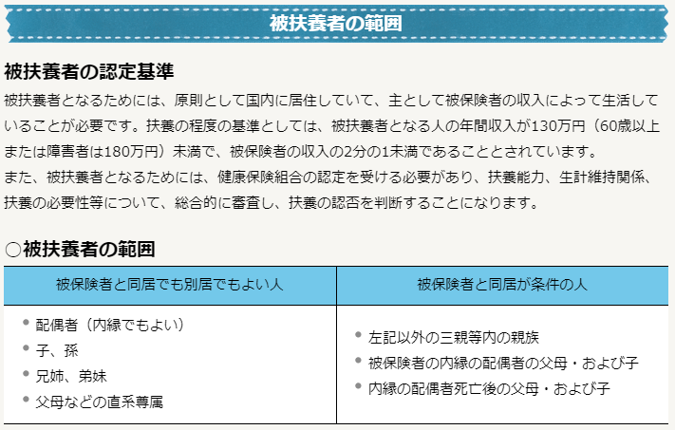
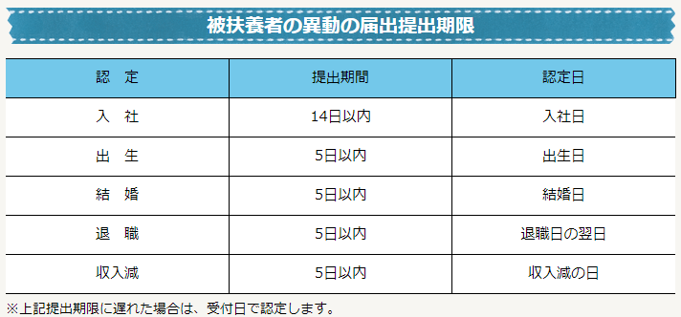

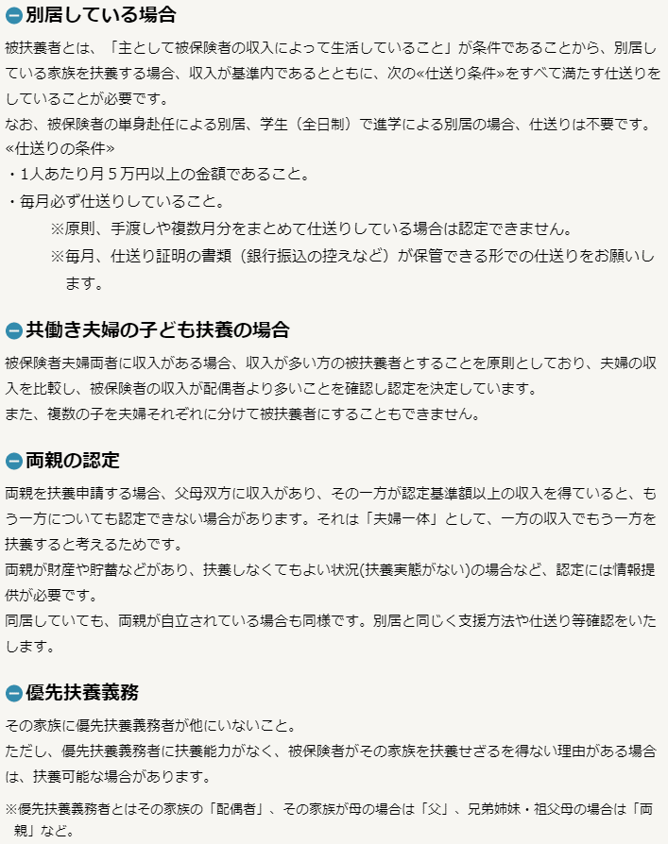

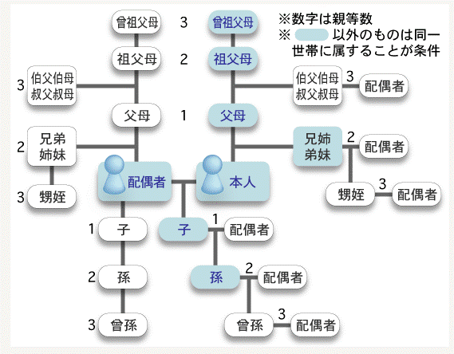

 |  |  | 被保険者と 扶養に入れたい家族との続柄 | 優先扶養義務者（共同扶養者）

 |  |  | 子 | 被保険者の配偶者
 |  |  | 父・母 | 被保険者の配偶者・兄弟姉妹
 |  |  | 兄弟姉妹 | 被保険者の父母・その他兄弟姉妹
 |  |  | 祖父母 | 被保険者の祖父母・父母・兄弟姉妹
 |  |  | 義父母・義兄弟姉妹 | 被保険者の配偶者・義父母・配偶者の兄弟姉妹
 |  |  | 孫 | 孫の父母・被保険者の配偶者

